Alytaus
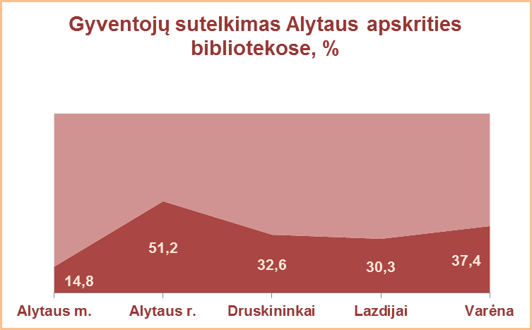
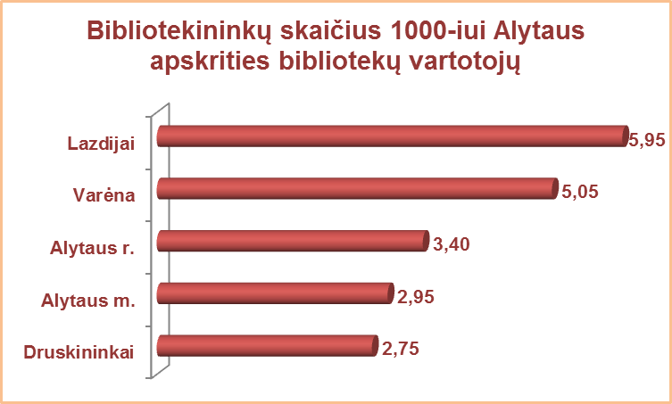
3.1. ALYTAUS APSKRITIES VIEŠŲJŲ BIBLIOTEKŲ VARTOTOJŲ TELKIMAS 2013 M.

Eil. | Savivaldybių viešosios bibliotekos | Gyventojų skaičius bibliotekų aptarnaujamose teritorijose* |  |  |  | Gyventojų sutelkimo procentas |  |  |  | Vidutinis gyvent.sk.1-ai bibliotekai |  |  | Vartotojų sk. 1 gyventojui | Bibliotekininkų sk. 1000 vartotojų
Nr. |  |  |  |  |  | SVB | VB | Miesto f. | Kaimo f. | SVB tinklo bibliotekoms | Mieste | Kaime
 |  | Iš viso SVB | VB | Miesto fil. | Kaimo fil.
1 | Alytaus m. | 57281 | 40000 | 17281 | x | 14.8 | 13.9 | 17.0 | x | 14320 | 14320 | x | 0.15 | 2.95
2 | Alytaus r. | 27618 | 0** | 2552 | 25066 | 51.2 | 0** | 53.3 | 24.0 | 837 | 1276 | 836 | 0.51 | 3.40
3 | Druskininkai | 21221 | 12271 | 1857 | 7093 | 32.6 | 39.3 | 47.0 | 17.2 | 5305 | 7064 | 3547 | 0.33 | 2.75
4 | Lazdijai | 21639 | 4396 | 1380 | 15863 | 30.3 | 41.5 | 42.9 | 26.1 | 866 | 2888 | 690 | 0.30 | 5.95
5 | Varėna | 24380 | 9059 | x | 15321 | 37.4 | 41.1 | x | 35.2 | 975 | 9059 | 638 | 0.37 | 5.05
 | Iš viso: | 152139 | 65726 | 23070 | 63343 | 29.7 | 34.5 | 25.0 | 26.5 | 1672 | 8072 | 802 | 0.30 | 3.92
*Gyventojų skaičius pagal amžiaus grupes apskrityse ir savivaldybėse 2013 m. pradžioje [interaktyvus] / Lietuvos statistikos deparatamentas. [žiūrėta 2014 m. sausio 17 d.]. Prieiga per internetą: http://www.osp.stat.gov.lt/web/guest/temines-lenteles19.
**Alytaus r. VB nenurodytas aptarnaujamos teritorijos gyventojų skaičius.

Vilniaus
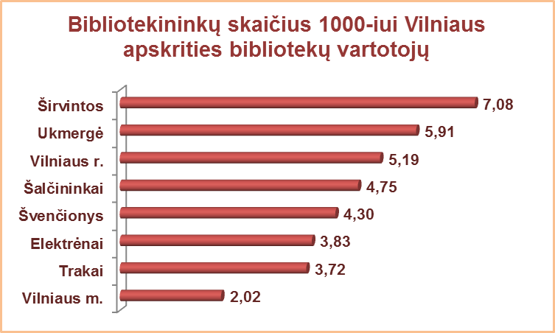
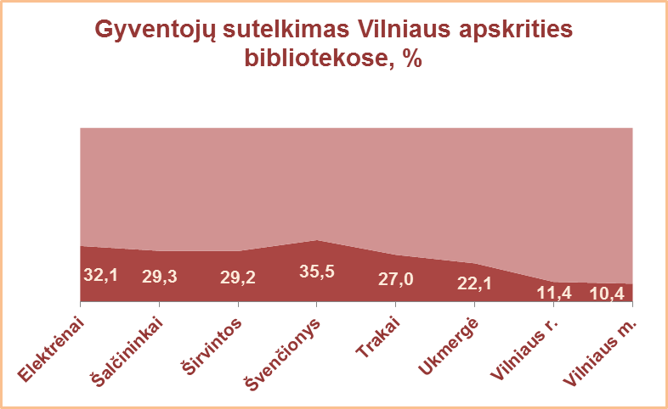
3.1. VILNIAUS APSKRITIES VIEŠŲJŲ BIBLIOTEKŲ VARTOTOJŲ TELKIMAS 2013 M.

Eil. | Savivaldybių viešosios bibliotekos | Gyventojų skaičius bibliotekų aptarnaujamose teritorijose* |  |  |  | Gyventojų sutelkimo procentas |  |  |  | Vidut.gyvent.sk.1-ai bibliotekai |  |  | Vartotojų sk. 1 gyventojui | Bibliotekininkų sk. 1000 vartotojų
Nr. |  |  |  |  |  | SVB | VB | Miesto f. | Kaimo f. | SVB tinklo bibliotekoms | Mieste | Kaime
 |  | Iš viso SVB | VB | Miesto fil. | Kaimo fil.
1 | Elektrėnai | 24396 | 11699 | 4745 | 7952 | 32.1 | 34.1 | 35.9 | 26.8 | 2033 | 8222 | 795 | 0.32 | 3.83
2 | Šalčininkai | 33710 | 6492 | 4395 | 22823 | 29.3 | 31.1 | 34.2 | 27.9 | 1297 | 3629 | 992 | 0.29 | 4.75
3 | Širvintos | 16908 | 6197 | x | 10711 | 29.2 | 27.5 | x | 30.3 | 805 | 6197 | 536 | 0.29 | 7.08
4 | Švenčionys | 26853 | 4920 | 11285 | 10648 | 35.5 | 34.8 | 40.7 | 30.4 | 1343 | 5402 | 626 | 0.36 | 4.30
5 | Trakai | 33899 | 4967 | 12947 | 15985 | 27.0 | 38.4 | 27.7 | 22.9 | 2119 | 5971 | 1230 | 0.27 | 3.72
6 | Ukmergė | 38355 | 22904 | x | 15451 | 22.1 | 15.1 | x | 32.4 | 1323 | 22904 | 552 | 0.22 | 5.91
7 | Vilniaus r. | 95035 | 5982** | 4992 | 84061 | 11.4 | 20.3 | 31.7 | 9.5 | 2263 | 2496 | 2155 | 0.11 | 5.19
Iš viso: |  | 269156 | 63161 | 38364 | 167631 | 22.5 | 25.3 | 33.8 | 18.9 | 1621 | 6768 | 1118 | 0.23 | 4.83
8 | Vilniaus m. | 537152 | 0*** | 537152 | x | 10.4 | 0.0 | 10.4 | x | 26858 | 28271 | x | 0.10 | 2.02
Iš viso: |  | 806308 | 63161 | 575516 | 167631 | 14.5 | 25.3 | 12.0 | 18.9 | 4335 | 18785 | 1118 | 0.14 | 3.48
*Gyventojų skaičius pagal amžiaus grupes apskrityse ir savivaldybėse 2013 m. pradžioje [interaktyvus] / Lietuvos statistikos deparatamentas. [žiūrėta 2014 m. sausio 17 d.]. Prieiga per internetą: http://www.osp.stat.gov.lt/web/guest/temines-lenteles19
**Vilniaus r. savivaldybės centrinės bibliotekos aptarnaujamų gyventojų skaičius (Rudaminos seniūnija) 2011 metų visuotinio gyventojų ir būstų surašymo duomenimis. Lietuvos Respublikos 2011 metų gyventojų ir būstų surašymo rezultatai [interaktyvus] / Lietuvos statistikos deparatamentas. [žiūrėta 2014 m. sausio 17 d.]. Prieiga per internetą: http://www.osp.stat.gov.lt/web/guest/2011-m.-surasymas.
***Vilniaus m. CB dėl rekonstrukcijos darbų nuo 2007 m. vartotojų neaptarnauja.

